测试用例
项目名称： | 操作系统镜像和软件源要求
任务名称： | 2.2 声卡支持(P2)
任务编号 | 用例编号 | 关联用例编号 | 关联需求 | 用例名称 | 优先级 | 用例描述 | 前置条件 | 环境配置 | 操作步骤 | 输入数据 | 预期结果 | 评判标准 | 其他说明 | 设计人员 | 设计时间 | 测试结果 | 测试结论 | 测试人员 | 测试时间 | 附件
 | TC00001 |  |  | qemu镜像系统声卡支持 | 高 | 检测在镜像目录下安装的文档是否支持声卡 |  | 内核版本 ：5.18.0-0.deb11.4-amd64 qemu版本及安装方式：使用apt安装，版本7.0.0 | 通过ssh传输音频文件，在qemu上尝试播放，测试声音 | 测试音频链接：http://downsc.chinaz.net/Files/DownLoad/sound1/201906/11582.mp3 http://downsc.chinaz.net/files/download/sound1/201206/1638.mp3 | 成功受到声音我，并可进行调节 |  |  |  |  | 可成功播放声音，并可调节声音大小 | 通过 | 黄烁 | 9.28 03：22 | 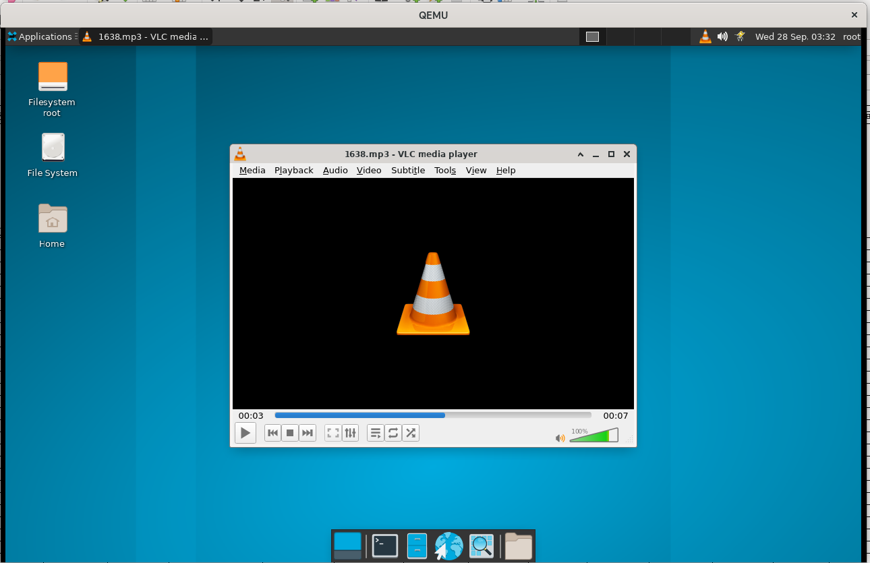
 | TC00002
 | TC00003
 | TC00004
 | TC00005
 | TC00006
 | TC00007
 | TC00008
 | TC00009
 | TC00010
 | TC00011
 | TC00012
 | TC00013
 | TC00014
 | TC00015
 | TC00016
 | TC00017
 | TC00018
 | TC00019
 | TC00020
 | TC00021
 | TC00022
 | TC00023
 | TC00024
 | TC00025
 | TC00026
 | TC00027
 | TC00028
 | TC00029
 | TC00030
 | TC00031
 | TC00032
 | TC00033
 | TC00034
 | TC00035
 | TC00036
 | TC00037
 | TC00038
 | TC00039

